상품제안서
기성쇼핑백 4호(220x110x270mm) | 상품코드: S27545

 |  |  |  |  |  |  | 02-713-8555 | www.synergygift.co.kr
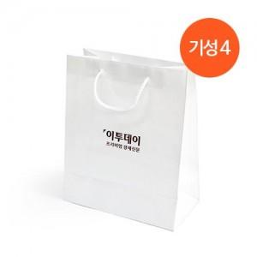 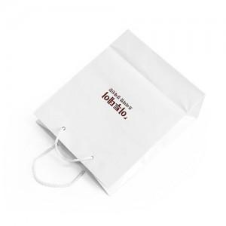

【상세/제작정보】 | <p><span style="font-size: 12pt;">* 220x110x270mm / 140g AT / 유광코팅 / 6mm나일론끈</span></p><p><span style="font-size: 12pt;">* 인쇄사이즈 100x80mm​ / 청,먹,금,은박 가능합니다.(단면기준)</span></p>

【인쇄/포장옵션】 | 금박, 은박, 청·먹박 / 포장불가능

【공급단가】 | 수량 | 300~ | 500~ | 1,000~ | 3,000~ | 5,000~
*VAT별도 | 단가 | 810원 | 780원 | 750원 | 720원 | 700원

【상품 URL】 | https://www.synergygift.co.kr:443/src/goods_detail.php?gdno=27545

